Residential Building
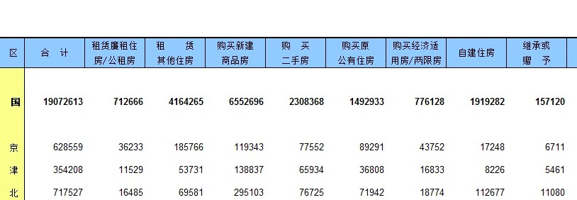
面积=户数*户均人口*人均面积
 | 全国 | 城市 | 镇 | 城镇 | 乡村 | 全国 | Urban Residential | Rural Residential
全国 | 个人 | 1,263,632,199 | 937,311,020 | 2,200,943,219 | 1,962,880,272 | 个人 | 78.32% | 96.59%
全国 | 国家 | 68,189,593 | 32,494,842 | 100,684,435 | 9,857,942 | 国家 | 3.58% | 0.49%
全国 | 企业 | 398,446,869 | 110,176,364 | 508,623,233 | 59,521,038 | 企业 | 18.10% | 2.93%
全国 | 总面积 | 1,730,268,662 | 1,079,982,225 | 2,810,250,887 | 2,032,259,252
山东 | 个人 | 99,666,232 | 77,464,273 | 177,130,506 | 167,150,769 | 个人 | 89.49% | 99.20%
山东 | 国家 | 2,063,295 | 884,709 | 2,948,004 | 173,496 | 国家 | 1.49% | 0.10%
山东 | 企业 | 13,483,851 | 4,374,107 | 17,857,958 | 1,169,614 | 企业 | 9.02% | 0.69%
山东 | 总面积 | 115,213,379 | 82,723,089 | 197,936,468 | 168,493,879
广东 | 个人 | 100,450,254 | 37,465,981 | 137,916,235 | 89,593,169 | 个人 | 49.07% | 90.33%
广东 | 国家 | 15,543,032 | 1,941,932 | 17,484,964 | 1,440,268 | 国家 | 6.22% | 1.45%
广东 | 企业 | 117,171,232 | 8,505,501 | 125,676,733 | 8,148,135 | 企业 | 44.71% | 8.22%
广东 | 总面积 | 233,164,518 | 47,913,414 | 281,077,932 | 99,181,572
广西 | 个人 | 28,553,063 | 11,280,755 | 39,833,818 | 83,624,026 | 个人 | 72.54% | 99.42%
广西 | 国家 | 1,827,342 | 1,035,315 | 2,862,657 | 143,878 | 国家 | 5.21% | 0.17%
广西 | 企业 | 9,541,066 | 2,672,709 | 12,213,775 | 345,754 | 企业 | 22.24% | 0.41%
广西 | 总面积 | 39,921,472 | 14,988,778 | 54,910,250 | 84,113,657
海南 | 个人 | 5,455,523 | 6,096,556 | 11,552,079 | 12,259,875 | 个人 | 71.95% | 97.68%
海南 | 国家 | 342,543 | 266,915 | 609,458 | 61,343 | 国家 | 3.80% | 0.49%
海南 | 企业 | 3,476,524 | 417,636 | 3,894,160 | 229,387 | 企业 | 24.25% | 1.83%
海南 | 总面积 | 9,274,591 | 6,781,107 | 16,055,698 | 12,550,606
云南 | 个人 | 24,417,670 | 21,163,524 | 45,581,194 | 82,423,802 | 个人 | 70.65% | 98.61%
云南 | 国家 | 2,674,419 | 2,469,913 | 5,144,331 | 413,789 | 国家 | 7.97% | 0.50%
云南 | 企业 | 10,205,102 | 3,588,273 | 13,793,375 | 747,274 | 企业 | 21.38% | 0.89%
云南 | 总面积 | 37,297,191 | 27,221,709 | 64,518,900 | 83,584,865
内蒙古 | 个人 | 26,634,153 | 23,196,165 | 49,830,318 | 34,878,105 | 个人 | 0.83688202979 | 0.95815928071
内蒙古 | 国家 | 768,138 | 760,485 | 1,528,623 | 179,569 | 国家 | 0.025672669223 | 0.0049330514447
内蒙古 | 企业 | 4,749,770 | 3,434,111 | 8,183,881 | 1,343,482 | 企业 | 0.13744530098 | 0.036907667848
内蒙古 | 总面积 | 32,152,061 | 27,390,761 | 59,542,822 | 36,401,156
河南 | 个人 | 64,935,339 | 83,736,840 | 148,672,179 | 174,309,478 | 个人 | 0.90496602983 | 0.99344910004
河南 | 国家 | 1,759,217 | 2,088,523 | 3,847,740 | 207,328 | 国家 | 0.023421152474 | 0.0011816340311
河南 | 企业 | 7,082,124 | 4,682,774 | 11,764,899 | 942,085 | 企业 | 0.071612817692 | 0.0053692659319
河南 | 总面积 | 73,776,680 | 90,508,137 | 164,284,817 | 175,458,892
内蒙古户数 | 个人 | 278,360 | 202,227 | 480,587 | 281,443
内蒙古户数 | 国家 | 8,028 | 6,630 | 14,658 | 1,449
内蒙古户数 | 企业 | 49,641 | 29,939 | 79,580 | 10,841
内蒙古户数 | 总户数 | 336,029 | 238,796 | 574,825 | 293,733
河南户数 | 个人 | 678,655 | 730,028 | 1,408,683 | 1,406,561
河南户数 | 国家 | 18,386 | 18,208 | 36,594 | 1,673
河南户数 | 企业 | 74,017 | 40,825 | 114,842 | 7,602
河南户数 | 总户数 | 771,058 | 789,061 | 1,560,119 | 1,415,836

 |  | 城市人均面积 | 36.52
 |  | 镇人均面积 | 43.78
 |  | 农村人均面积 | 47.3
 |  | 户均人口 | 2.62

